数据表
数据表：

员工表 | id | name | class | interest
 | 1 | a | 1 | 1
 | 2 | b | 2 | 2
 | 3 | c | 3 | 3
 | 4 | d | 1 | 1
 | 5 | e | 2 | 2
 | 6 | f | 3 | 3

排班 | id | class
 | 1 | 早
 | 2 | 中
 | 3 | 晚
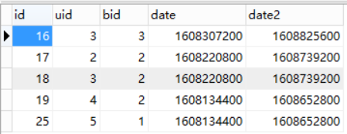
时间表 | id | 用户id | 班次id | 起始时间 | 结束时间

